NODO671
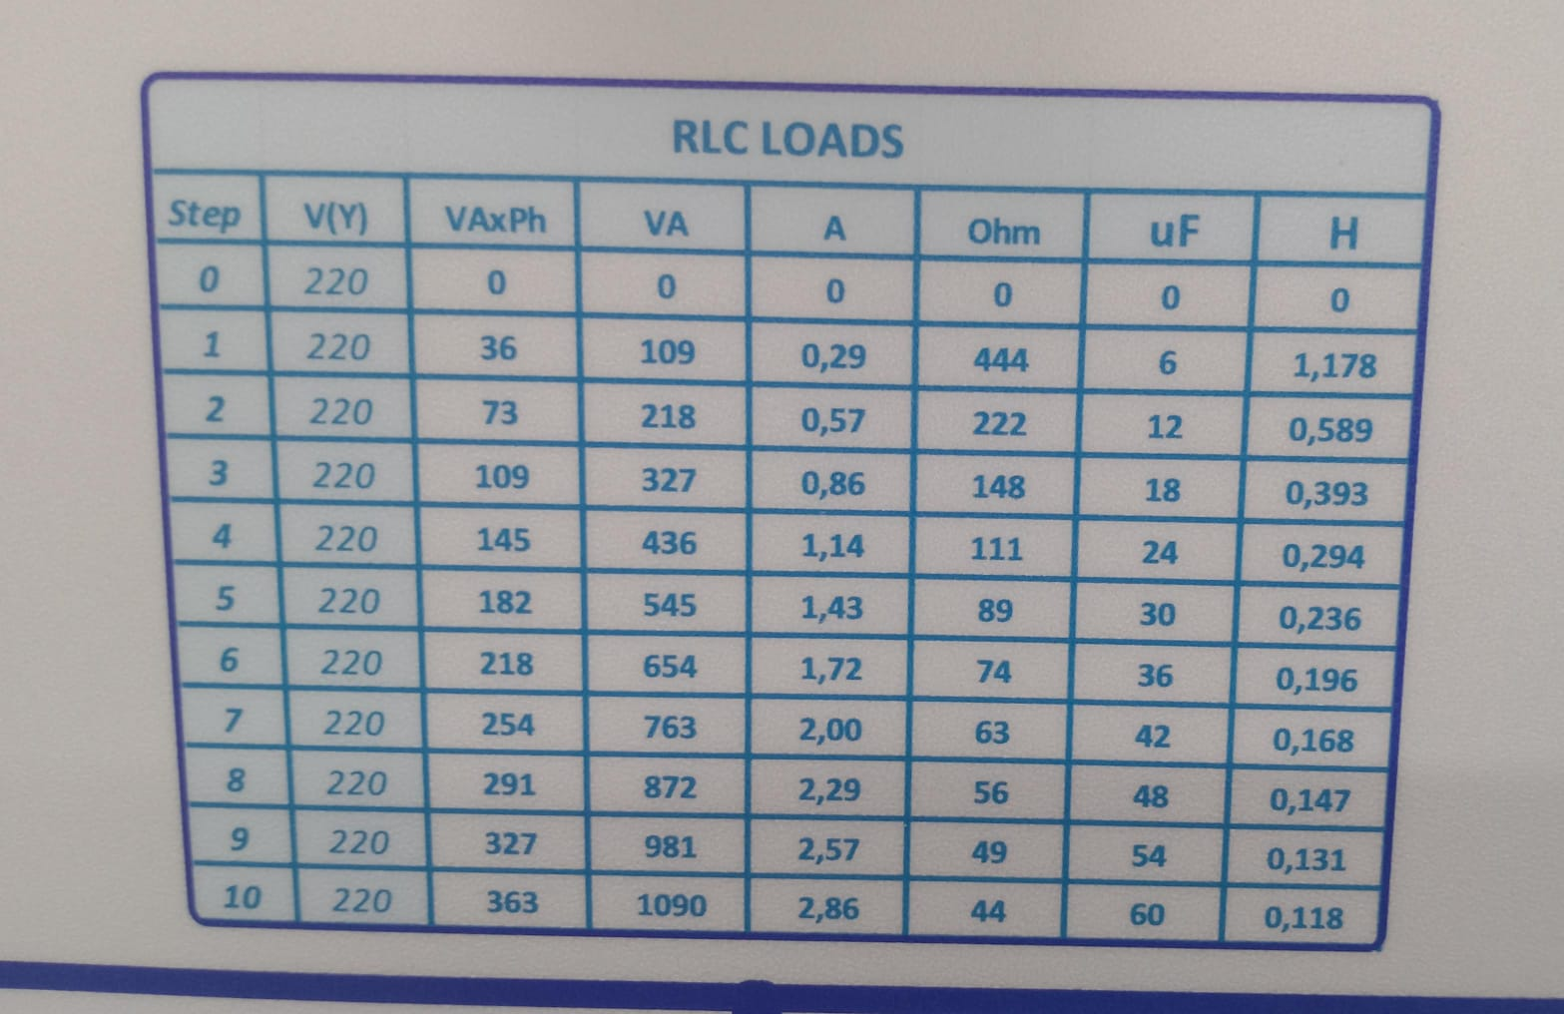
TRIFASICO
RESISTIVA
pos | RESISITENCIA(Ω)
5 | 89
2 | 222
2 | 222

inductiva | INDUCTANCIA
4 | 0.294
2 | 0.589
2 | 0.589

632-671 | A | B | C
P Consumo(KW) | 0.176 | 0.0814 | 0.1837 | 15 | 12
Q(KVAR) | 0.0986 | 0.1128 | 0.348

671-692 | A | B | C
P Consumo(KW) | 0.01627 | 0.01181 | 0.1091 | 15 | 12
Q(KVAR) | -0.0175 | 0.00479 | 0.313

671-684 | A | B | C
P Consumo(KW) | 0.00536 |  | 0.015 | 11 |  | 15
Q(KVAR) | 0.01571 |  | 0.00938

total | A | B | C
P Consumo(W) | 156.63 | 69.21 | 292.8
Q(VAR) | 96.81 | 117.59 | 670.38

